КОМПЛЕКТЫ ДОМОФОНОВ
 |  |  | 7 (495) 739 22 83
 |  |  | 8 (800) 333 88 10
 |  |  | office@satro-paladin.com
НАИМЕНОВАНИЕ | ФОТО | ОПИСАНИЕ | РОЗНИЦА | ПРИМЕЧАНИЕ
КОМПЛЕКТЫ ДОМОФОНОВ
Amelie HD X kit | 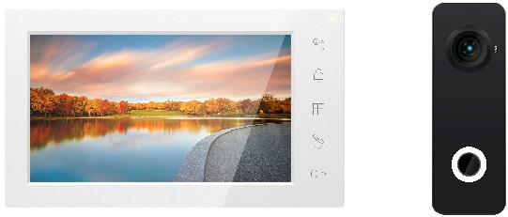 | Комплект бюджетного HD домофона. Монитор: Экран видеодомофона 7 дюймов 800 × 480, с поддержкой форматов AHD с разрешением 1080p/720p или CVBS (PAL/NTSC). Память до 64 фото. Управление: сенсорные кнопки. Цвет корпуса: белый. Подключение 2-х вызывных панелей. 6 мелодий вызова. Дополнительный выход HOOK/GATE. Вызывная панель: Антивандальная, CMOS AHD видеокамера с разрешением 1080p (с возможностью переключения в формат 720p или CVBS (PAL)). Угол обзора видеокамеры 120°, ИК-подсветка. Режим «День/Ночь». Регулятор громкости динамика. Отключение подсветки кнопки. | 16,511 ₽
Amelie HD SE kit | 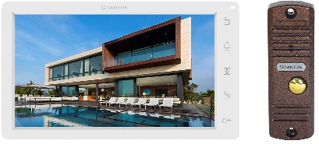 | Комплект бюджетного HD домофона. Монитор: Экран видеодомофона 7 дюймов 1024 × 600, hands free, управление сенсорными кнопками, формат AHD/CVI/TVI с разрешением 1080p / 720p или CVBS (PAL/NTSC). Питание 100-240 В, 50-60 Гц (блок питания встроенный). Вызывная панель: Антивандальная, CMOS AHD видеокамера с разрешением 1080p (с возможностью переключения в формат 720p или CVBS (PAL)). Стандартная четырех проводная схема подключения. | 17,511 ₽
Like | 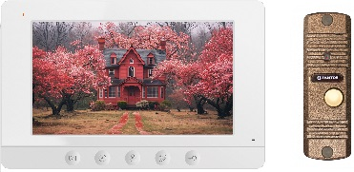 | Комплект HD домофона с возможностью переадресации вызовов на смартфон. Монитор: Экран видеодомофона 7 дюймов 800 × 480, hands free, управление сенсорными кнопками, формат AHD/CVI/TVI с разрешением 1080p / 720p или CVBS (PAL/NTSC). Питание 14,5 В, адаптер 220 В / 14,5 В в комплекте. Встроенный Wi-Fi модуль для работы с мобильным приложение vhOme 2.2. Вызывная панель: Антивандальная, с матрицей видеокамеры высокого разрешения, формат 1080p. Стандартная четырех проводная схема подключения. | 17,500 ₽
Neo HD SE Tuya kit | 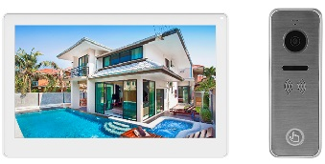 | Комплект HD домофона с возможностью переадресации вызовов на смартфон. Монитор: Экран видеодомофона 7 дюймов 1024 × 600, IPS, hands free, сенсорный экран, формат AHD/CVI/TVI с разрешением 1080p / 720p или CVBS (PAL/NTSC). Питание 100-240 В, 50-60 Гц (блок питания встроенный). Встроенный Wi-Fi модуль для работы с мобильным приложение Smart Life (Tuya). Вызывная панель: Антивандальная, CMOS AHD видеокамера с разрешением 1080p (с возможностью переключения в формат 720p или CVBS (PAL)). Стандартная четырех проводная схема подключения. | 29,200 ₽
Stark HD SE Tuya Kit | 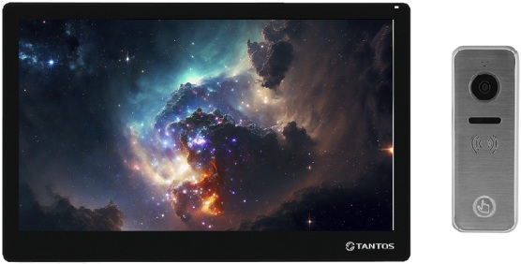 | Комплект HD домофона с возможностью переадресации вызовов на смартфон. Монитор: Экран видеодомофона 10 дюймов 1024 × 600, IPS, hands free, сенсорный экран, формат AHD/CVI/TVI с разрешением 1080p / 720p или CVBS (PAL/NTSC). Питание 100-240 В, 50-60 Гц (блок питания встроенный). Встроенный Wi-Fi модуль для работы с мобильным приложение Smart Life (Tuya). Цвет: black | white Вызывная панель: Антивандальная, CMOS AHD видеокамера с разрешением 1080p (с возможностью переключения в формат 720p или CVBS (PAL)). Стандартная четырех проводная схема подключения. | 34,000 ₽
Lilu kit | 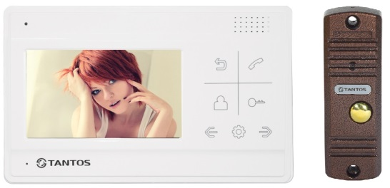 | Комплект бюджетного домофона. Монитор: Экран видеодомофона 4,3 дюйма, hands free, управление сенсорными кнопками. Формат CVBS (PAL/NTSC). Питание 14,5 В, адаптер 220 В / 14,5 В в комплекте. Вызывная панель: Антивандальная, CMOS AHD видеокамера с предустановленным форматом CVBS (PAL) (с возможностью переключения в формат 1080p или 720p). Стандартная четырехпроводная схема подключения. | 13,304 ₽
Mia kit | 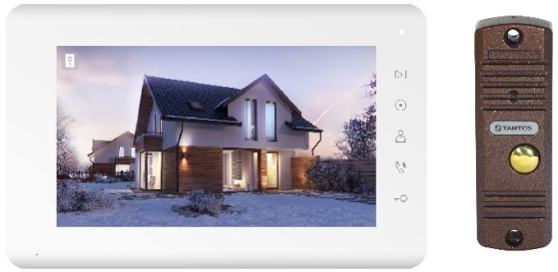 | Комплект бюджетного домофона. Монитор: Экран видеодомофона 7 дюймов, hands free, управление сенсорными кнопками, формат CVBS (PAL/NTSC). Питание 100-240 В, 50-60 Гц (блок питания встроенный). Вызывная панель: Антивандальная, с матрицей видеокамеры высокого разрешения, формат CVBS (PAL), с возможностью регулировки громкости звука. Стандартная четырех проводная схема подключения. | 13,300 ₽
Amelie kit (выводится из ассортимента) | 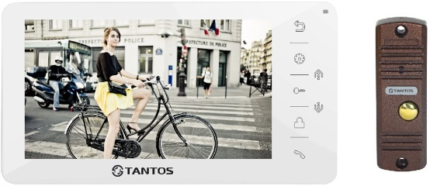 | Комплект бюджетного домофона. Монитор: Экран видеодомофона 7 дюймов, hands free, управление сенсорными кнопками, формат CVBS (PAL/NTSC). Питание 100-240 В, 50-60 Гц (блок питания встроенный). Вызывная панель: Антивандальная, с матрицей видеокамеры высокого разрешения, формат CVBS (PAL). Стандартная четырех проводная схема подключения. | 17,511 ₽
TS-203Kit | 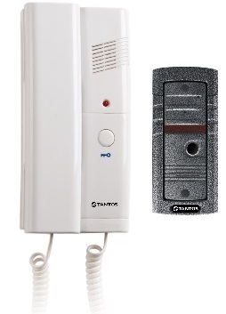 | Комплект аудиодомофона. Аудиотрубка: Переговорная трубка аудиодомофона, 2-х проводная. Кнопка отрывания замка - "сухие", нормально-разомкнутые контакты. Возможно параллельное подключение до 3-х трубок в одной системе. Цвет белый. Питание 220 В. Вызывная панель: Вызывная аудиопанель с универсальным креплением (врезная обойма и козырек). | 5,497 ₽
Like EM KIT | 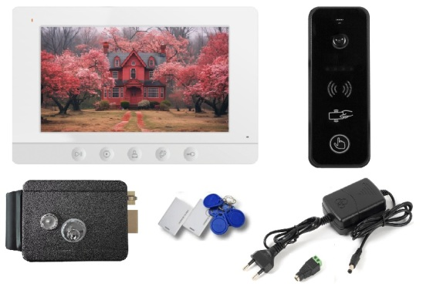 | Комплект HD домофона. Домофон Like HD WiFi 7 дюймов, вызывная панель со считывателем iPanel 2 HD EM, переадресация на смартфон. Электромеханический универсальный замок TS-EL2369G с 5 ключами, гибким переходом, 2 картами и 10 брелками формата EM-Marine. Источник стабилизированного питания 12 В, 2 А, защита от КЗ, коннектор (клеммная колодка) в комплекте. | 29,147 ₽
Like EM KBD KIT | 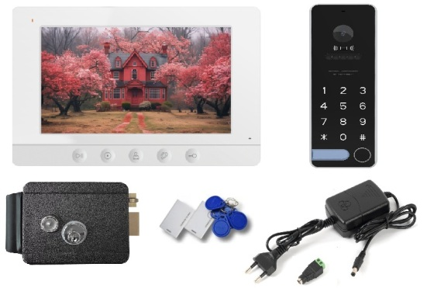 | Комплект HD домофона. Домофон Like HD WiFi 7 дюймов, вызывная кодонаборная панель со считывателем iPanel 2 HD EM KBD, переадресация на смартфон. Электромеханический универсальный замок TS-EL2369G с 5 ключами, гибким переходом, 2 картами и 10 брелками формата EM-Marine. Источник стабилизированного питания 12 В, 2 А, защита от КЗ, коннектор (клеммная колодка) в комплекте. | 30,535 ₽

МНОГОКВАРТИРНЫЕ ДОМОФОНЫ
 |  |  | 7 (495) 739 22 83
 |  |  | 8 (800) 333 88 10
 |  |  | office@satro-paladin.com
НАИМЕНОВАНИЕ | ФОТО | ОПИСАНИЕ | РОЗНИЦА | ПРИМЕЧАНИЕ
МНОГОКВАРТИРНЫЕ ДОМОФОНЫ IP
EasyMon-4w (PoE) | 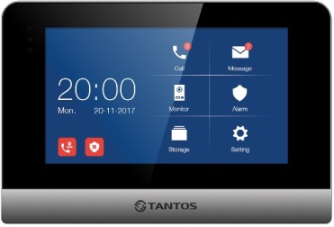 | Монитор домофона IP, 7“ сенсорный емкостной экран, поддержка microSD карты до 32 Гб, запись фото/видео и голосовых сообщений, подключение 8 тревожных датчиков, питание: стандартный POE или 12В. Поддержка 4-х проводных панелей (AHD@1080p/CVBS). | 17,381 ₽ | ВНЕ ЦЕНОВОЙ ПОЛИТИКИ
EasyMon-WiFi (PoE) |  | Монитор домофона IP, 7“ сенсорный емкостной экран, поддержка microSD карты до 32 Гб, запись фото/видео и голосовых сообщений, подключение 8 тревожных датчиков, питание 12В или стандартный POE. Поддержка 4-х проводных панелей AHD@1080p/CVBS. Встроенный Wi-Fi модуль для работы с мобильным приложением (iOS/Android). | 21,692 ₽ | ВНЕ ЦЕНОВОЙ ПОЛИТИКИ
EasyCon | 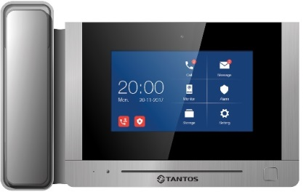 | Пульт консьержа для работы в многоквартирной системе EasyBuild. 7 дюймов сенсорный экран, запись фото. Поддержка проводной сигнализации на 4 зон. Литой корпус из высококачественного алюминиевого сплава. Внутренняя память для фотокадров. Настольное исполнение. Питание PoE 18 В или DC 18 В. | 50,708 ₽ | ВНЕ ЦЕНОВОЙ ПОЛИТИКИ
EasyBuild |  | Многоабонентская IP вызывная панель. Дисплей 3,5 дюйма, 2 Мп видеокамера с углом обзора 130° по горизонтали, Em-Marine или пароль, список контактов, IP64, питание PoE, врезная установка. Корпус из высококачественного алюминиевого сплава. Вызов абонента с помощью адресной книги с голосовым сопровождением. Поддержка всех типов электрозамков. | 45,679 ₽ | ВНЕ ЦЕНОВОЙ ПОЛИТИКИ
Easy-Tube |  | IP аудио трубка предназначена для работы с IP домофонами, а также с системами IP телефонии, использующими SIP протокол. SIP 2.0 (UDP/TCP/TLS), 2 SIP-аккаунта. Поддержка SIP P2P. | 6,700 ₽
Easy-SW |  | 8 портовый POE коммутатор. 7 портов PoE 10/100 Мбит/с RJ45 + 1 Uplink порт 10/100 Мбит/с RJ45. Крепление на DIN-рейку или накладной монтаж. Питание DC 18 В, 3,5 A. Блок питания в комплекте (вход AC 100-240 В / выход 18 В, 3,5 A). | 8,619 ₽ | ВНЕ ЦЕНОВОЙ ПОЛИТИКИ
Easy-Flush |  | Козырёк для врезной установки многоабонентской вызывной панели EasyBuild. Материал: алюминий. Наличие уплотнителя для предотвращения проникновения влаги. | 4,549 ₽ | ВНЕ ЦЕНОВОЙ ПОЛИТИКИ
Easy-Surface | 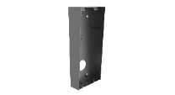 | Козырёк для накладной установки многоабонентской вызывной панели EasyBuild. Материал: алюминий. | 8,133 ₽ | ВНЕ ЦЕНОВОЙ ПОЛИТИКИ
МНОГОКВАРТИРНЫЕ ДОМОФОНЫ CVBS
TS-VPS lux |  | Вызывная панель многоквартирного домофона. Прочный алюминиевый корпус. Анимированный TFT дисплей. Простое подключение с помощью разъемов RJ-45 (подключение по стандарту T568B). Управление замком. Подключение датчика положения двери. Подключение кнопки выхода. В качестве абонентских устройств используются серийные мониторы серии Classic и аудиотрубки TS-AD Tantos. | 28,728 ₽ | ВНЕ ЦЕНОВОЙ ПОЛИТИКИ
TS-VPS-EM lux WG |  | Вызывная панель многоквартирного домофона со встроенным считывателем карт Em-Marine. Выход Wiegand-26. Прочный алюминиевый корпус. Анимированный TFT дисплей. Простое подключение с помощью разъемов RJ-45 (подключение по стандарту T568B). Управление замком. Подключение датчика положения двери. Подключение кнопки выхода. В качестве абонентских устройств используются серийные мониторы серии Classic и аудиотрубки TS-AD Tantos. | 31,890 ₽ | ВНЕ ЦЕНОВОЙ ПОЛИТИКИ
TS-VPS-MF lux WG |  | Вызывная панель многоквартирного домофона со встроенным считывателем карт Mifare. Выход Wiegand-26. Прочный алюминиевый корпус. Анимированный TFT дисплей. Простое подключение с помощью разъемов RJ-45 (подключение по стандарту T568B). Управление замком. Подключение датчика положения двери. Подключение кнопки выхода. В качестве абонентских устройств используются серийные мониторы серии Classic и аудиотрубки TS-AD Tantos. | 34,189 ₽ | ВНЕ ЦЕНОВОЙ ПОЛИТИКИ
TS-VPS-visor |  | Козырек. Предназначен для использования с многоквартирными вызывными панелями Tantos серий TS-VPS-xx lux для защиты от осадков. Для накладного монтажа. Нержавеющая сталь. | 3,098 ₽ | ВНЕ ЦЕНОВОЙ ПОЛИТИКИ
TS-AD |  | Аудиотрубка для мониторов серии Classic. Может использоваться как абонентская трубка для многоквартирной домофонной системы Tantos. Питание 10-15 В DC. Потребление 0,8 Вт (не более), 0,2 Вт (ожидание). Рабочая температура 0...+40°С. Рабочая влажность 0-95%. Подключение 3-5 проводов (0,5 кв. мм) (в зависимости от выбранной схемы подключения). | 1,626 ₽
TS-Tuya |  | IP-адаптер для переадресации вызовов от монитора видеодомофона серии Classic в мобильное приложение Smart Live (до 15.04.2022 г. приложение Tuya Smart). | 8,305 ₽
TS-NV |  | Этажный коммутатор на 4 квартиры. Простая установка на DIN-рейку. Простое подключение с помощью разъемов RJ-45 (подключение по стандарту T568B). Все соединения в системе производяться кабелем UTP 5 категории. | 7,102 ₽ | ВНЕ ЦЕНОВОЙ ПОЛИТИКИ
TS-NV2 |  | Разветвитель линии вертикального стояка многоквартирного домофона на 2 ветви. Простая установка на DIN-рейку. Простое подключение с помощью разъемов RJ-45 (подключение по стандарту T568B). Все соединения в системе производятся кабелем UTP 5 категории. | 9,188 ₽ | ВНЕ ЦЕНОВОЙ ПОЛИТИКИ
TS-NH |  | Коммутатор вызывных панелей. Простая установка на DIN-рейку. Коммутатор многоквартирного домофона для подключения 2-х вызывных панелей Tantos серии TS-VPS с возможностью объединения вызывных панелей разных подъездов в единую систему. | 11,395 ₽ | ВНЕ ЦЕНОВОЙ ПОЛИТИКИ
TS-NH2 |  | Коммутатор вызывных панелей. Простая установка на DIN-рейку. Коммутатор многоквартирного домофона для подключения 4-х вызывных панелей Tantos серии TS-VPS. | 11,395 ₽ | ВНЕ ЦЕНОВОЙ ПОЛИТИКИ
TS-PW |  | Блок питания для многоквартирного видеодомофона. Простая установка на DIN-рейку. Простое подключение с помощью RJ-45 (подключение по стандарту T568B). Возможность подключения резервной батареи. Все соединения в системе производятся кабелем UTP 5 категории (за исключением 220 В и резервной батареи). | 9,616 ₽ | ВНЕ ЦЕНОВОЙ ПОЛИТИКИ
TS-NC |  | Адаптер для подключения мониторов к этажному коммутатору. Предназначен для подключения мониторов к многоквартирной системе. | 580 ₽ | ВНЕ ЦЕНОВОЙ ПОЛИТИКИ
TS-NC08 |  | Модуль резервного хранения базы ключей для панелей Tantos серии TS-VPS-xx. Предназначен для ручного резервного копирования или восстановления баз ключей. Подключается в шину стояка на последнем этажном коммутаторе. | 4,123 ₽ | ВНЕ ЦЕНОВОЙ ПОЛИТИКИ

ДОМОФОНЫ
 |  |  | 7 (495) 739 22 83
 |  |  | 8 (800) 333 88 10
 |  |  | office@satro-paladin.com
НАИМЕНОВАНИЕ | ФОТО | ОПИСАНИЕ | РОЗНИЦА | ПРИМЕЧАНИЕ
ВИДЕОДОМОФОНЫ СЕРИИ CLASSIC
AMELIE
Amelie HD X | 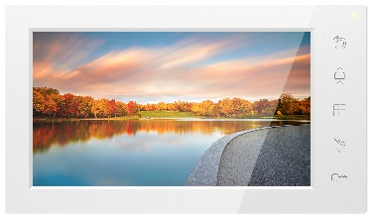 | Изящный бюджетный монитор в линейке самых популярных на российском рынке моделей домофонов. Монитор видеодомофона 7 дюймов, с поддержкой форматов AHD с разрешением 1080p/720p или CVBS (PAL/NTSC). Память до 64 фото посетителей. Управление: сенсорные кнопки. Цвет корпуса: белый. Подключение 2-х вызывных панелей. 6 предустановленных мелодий вызова. Дополнительный выход HOOK/GATE (выход HOOK предназначен для подключения модуля сопряжения, выход GATE - для управления воротами). | 10,906 ₽
Amelie HD SE | 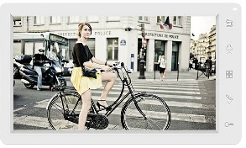 | Монитор видеодомофона 7 дюймов, с поддержкой форматов CVBS и 720p/1080p (AHD/CVI/TVI), сенсорные кнопки, разрешение 1024 × 600, hands free. Подключение 2-х вызывных панелей, 2-х видеокамер, до 4-х мониторов в параллель. 12 предустановленных мелодий вызова. Дополнительный выход HOOK/GATE. Питание 100-240 В, 50-60 Гц (блок питания встроенный). | 12,141 ₽
Amelie HD SE Slim | 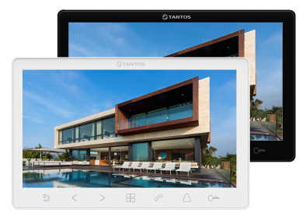 | Монитор видеодомофона 7 дюймов, с поддержкой форматов CVBS и 720p/1080p (AHD/CVI/TVI), сенсорные кнопки, разрешение 1024 × 600, hands free. Подключение 2-х вызывных панелей, 2-х видеокамер, до 4-х мониторов в параллель. 12 предустановленных мелодий вызова. Дополнительный выход HOOK/GATE. Питание 100-240 В, 50-60 Гц (блок питания встроенный). | 12,141 ₽
Amelie HD SE M |  | Монитор видеодомофона 7 дюймов, с поддержкой форматов CVBS и 720p/1080p (AHD/CVI/TVI), сенсорные кнопки, разрешение 1024 × 600, hands free. Подключение 2-х вызывных панелей, 2-х видеокамер, до 4-х мониторов в параллель. Запись MP3 для мелодий вызова. Дополнительный выход HOOK/GATE, SIREN. Запись фото или видео на microSD карту до 256 ГБ (в комплект не входит). Запись по детектору движения, по одному каналу. Питание 100-240 В, 50-60 Гц (блок питания встроенный). | 15,077 ₽
Amelie (выводится из ассортимента) | 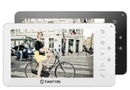 | Монитор видеодомофона 7 дюймов, управление сенсорными кнопками, hands free. Адресный интерком. Возможности подключения: 4 монитора, 2 вызывные панели, 2 видеокамеры. Питание 100-240 В, 50-60 Гц (блок питания встроенный). | 12,141 ₽
PRIME
Prime HD SE |  | Монитор в новом корпусе в линейке самых популярных на российском рынке моделей домофонов. Монитор видеодомофона 7 дюймов, с поддержкой форматов CVBS и 720p/1080p (AHD/CVI/TVI), сенсорные кнопки, разрешение 1024 × 600, hands free. Подключение 2-х вызывных панелей, 2-х видеокамер, до 4-х мониторов в параллель. Запись MP3 для мелодий вызова. Дополнительный выход HOOK/GATE, SIREN. Запись фото или видео на microSD карту до 256 ГБ (в комплект не входит). Запись по детектору движения, по одному каналу. Питание 100-240 В, 50-60 Гц (блок питания встроенный). | 15,077 ₽
Prime HD SE Black Mirror | 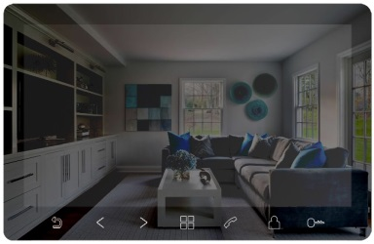 | Монитор в новом корпусе в линейке самых популярных на российском рынке моделей домофонов. Монитор видеодомофона 7 дюймов, с поддержкой форматов CVBS и 720p/1080p (AHD/CVI/TVI), с зеркальной передней поверхностью, сенсорные кнопки, разрешение 1024 × 600, hands free. Подключение 2-х вызывных панелей, 2-х видеокамер, до 4-х мониторов в параллель. Запись MP3 для мелодий вызова. Дополнительный выход HOOK/GATE, SIREN. Запись фото или видео на microSD карту до 256 ГБ (в комплект не входит). Запись по детектору движения, по одному каналу. Питание 100-240 В, 50-60 Гц (блок питания встроенный). | 15,077 ₽
LOKI
Loki HD SE | 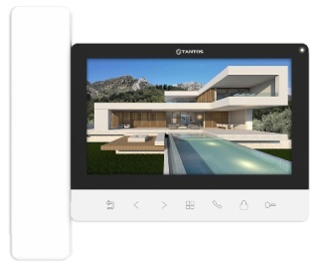 | Монитор цветного видеодомофона, с поддержкой форматов AHD/TVI/CVI 1080р/720p или CVBS (PAL/NTSC), Экран 7 дюймов, разрешение 1024 × 600, управление сенсорными кнопками с подсветкой. Режим «hands free» или разговор через трубку. Подключение 2-х вызывных панелей. Подключение 2-х видеокамер, до 4-х мониторов в системе (серии Classic). Выход HOOK/GATE. Запись фото / видео на microSD карту от 8 до 256 ГБ (в комплект не входит). Запись по детектору движения, по одному каналу. Встроенный блок питания. Цвет корпуса: белый. | 15,077 ₽
NEO
Neo HD SE | 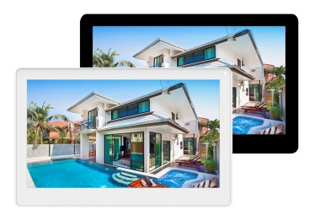 | Монитор в новом корпусе в линейке самых популярных на российском рынке моделей домофонов. Монитор видеодомофона 7 дюймов, с поддержкой форматов CVBS и 720p/1080p (AHD/CVI/TVI), сенсорный экран, разрешение 1024 × 600, IPS, hands free. Подключение 2-х вызывных панелей, 2-х видеокамер, до 4-х мониторов в параллель. Запись MP3 для мелодий вызова. Дополнительный выход HOOK/GATE, SIREN. Запись фото или видео на microSD карту до 256 ГБ (в комплект не входит). Запись по детектору движения, по одному каналу. Питание 100-240 В, 50-60 Гц (блок питания встроенный). | 15,077 ₽
Neo HD SE Tuya |  | Монитор в новом корпусе в линейке самых популярных на российском рынке моделей домофонов. Монитор видеодомофона 7 дюймов, с поддержкой форматов CVBS и 720p/1080p (AHD/CVI/TVI), сенсорный экран, разрешение 1024 × 600, IPS, hands free. Подключение 2-х вызывных панелей, 2-х видеокамер, до 4-х мониторов в параллель. Запись MP3 для мелодий вызова. Доп. выход HOOK/GATE, SIREN. Запись фото или видео на microSD карту до 256 ГБ (в комплект не входит). Запись по детектору движения, по одному каналу. Питание 100-240 В, 50-60 Гц (блок питания встроенный). Работа с мобильным приложением Smart Life (Tuya). | 23,153 ₽
STARK
Stark HD SE | 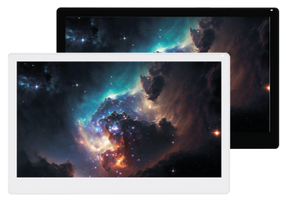 | Монитор в новом корпусе в линейке самых популярных на российском рынке моделей домофонов. Монитор видеодомофона 10 дюймов, с поддержкой форматов CVBS и 720p/1080p (AHD/CVI/TVI), сенсорный экран, разрешение 1024 × 600, IPS, hands free. Подключение 2-х вызывных панелей, 2-х видеокамер, до 4-х мониторов в параллель. Запись MP3 для мелодий вызова. Дополнительный выход HOOK/GATE, SIREN. Запись фото или видео на microSD карту до 256 ГБ (в комплект не входит). Запись по детектору движения, по одному каналу. Питание 100-240 В, 50-60 Гц (блок питания встроенный). | 25,000 ₽
Stark HD SE Tuya |  | Монитор в новом корпусе в линейке самых популярных на российском рынке моделей домофонов. Монитор видеодомофона 10 дюймов, с поддержкой форматов CVBS и 720p/1080p (AHD/CVI/TVI), сенсорный экран, разрешение 1024 × 600, IPS, hands free. Подключение 2-х вызывных панелей, 2-х видеокамер, до 4-х мониторов в параллель. Запись MP3 для мелодий вызова. Доп. выход HOOK/GATE, SIREN. Запись фото или видео на microSD карту до 256 ГБ (в комплект не входит). Запись по детектору движения, по одному каналу. Питание 100-240 В, 50-60 Гц (блок питания встроенный). Работа с мобильным приложением Smart Life (Tuya). | 29,768 ₽
SHERLOCK
Sherlock HD SE |  | Монитор в новом корпусе в линейке самых популярных на российском рынке моделей домофонов. Монитор видеодомофона 10 дюймов, с поддержкой форматов CVBS и 720p/1080p (AHD/CVI/TVI), сенсорные кнопки, разрешение 1024 × 600, IPS, hands free. Подключение 2-х вызывных панелей, 2-х видеокамер, до 4-х мониторов в параллель. 12 предустановленных мелодий вызова. Дополнительный выход HOOK/GATE. Питание 100-240 В, 50-60 Гц (блок питания встроенный). | 20,000 ₽
ELLY
Elly HD X |  | Монитор видеодомофона 4,3 дюйма, TFT LCD, с трубкой, сенсорные кнопки. Поддержка форматов AHD 1080р/720p, CVBS PAL/NTSC. Разговор с посетителем можно вести через трубку, или в режиме handfree. Монитор может сохранять во встроенную память до 64 фото посетителей. Возможности подключения: 2 вызывные панели. 6 мелодий. Дополнительный выход HOOK/GATE. Питание 100-253 В, 50-60 Гц. | 9,500 ₽
Elly (выводится из ассортимента) |  | Монитор видеодомофона 4,3 дюйма, TFT LCD, hands free. Возможности подключения: 4 монитора, 2 вызывные панели, 2 видеокамеры. Адресный интерком, 25 мелодий. Питание 220 В. | 9,524 ₽
Elly с трубкой (выводится из ассортимента) |  | Монитор видеодомофона 4,3 дюйма, TFT LCD, с трубкой на магните. Возможности подключения: 4 монитора, 2 вызывные панели, 2 видеокамеры. Адресный интерком, 25 мелодий. Питание 220 В. | 9,800 ₽
Elly-S с трубкой (выводится из ассортимента) |  | Монитор видеодомофона 4,3 дюйма, TFT LCD, с трубкой на магните. Возможности подключения: 4 монитора, 2 вызывные панели, 2 видеокамеры. Поддержка microSD карты, запись фото / видео на microSD до 32 ГБ или фото во внутреннюю память не менее 64 кадров. Адресный интерком, 25 мелодий. Питание 220 В. | 9,800 ₽
LILU
Lilu | 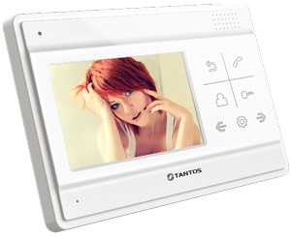 | Монитор видеодомофона 4,3 дюйма, TFT LCD 480 × 272, PAL/NTSC, hands free. Возможности подключения: 4 монитора, 2 вызывные панели. Адресный интерком, 25 мелодий. Питание 14,5 В, адаптер 220 В / 14,5 В в комплекте. | 9,243 ₽
Lilu lux |  | Монитор видеодомофона 4,3 дюйма, TFT LCD 480 × 272, PAL/NTSC, hands free. Возможности подключения: 4 монитора, 2 вызывные панели. Адресный интерком, 25 мелодий. Питание 14,5 В, адаптер 220 В / 14,5 В в комплекте. | 9,243 ₽
ВИДЕОДОМОФОНЫ СЕРИИ PROMO
LIKE
Like HD Wi-Fi | 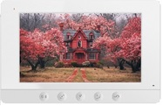 | Монитор видеодомофона 7 дюймов, с поддержкой форматов AHD/CVI/TVI с разрешением 1080p/720p или CVBS (PAL/NTSC), разрешение 800 × 480, hands free, управление сенсорными кнопками. Встроенная память на 100 фото. Питание 14,5 В, адаптер 220 В / 14,5 В в комплекте. Встроенный Wi-Fi модуль для работы с мобильным приложение vhOme 2.2. | 13,500 ₽
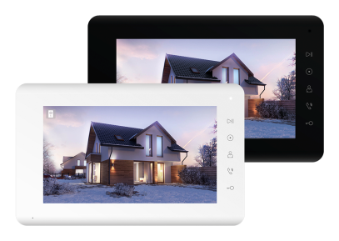
MIA
Mia HD |  | Бюджетный монитор видеодомофона 7 дюймов, управление сенсорными кнопками, hands free. С поддержкой форматов CVBS и 720p/1080p (AHD/CVI/TVI). Разрешение 800 × 480, подключение 2-х вызывных панелей, 2-х видеокамер, до 6-ти мониторов в параллель. Питание 220 В. | 10,906 ₽
Mia |  | Монитор видеодомофона 7 дюймов, TFT LCD, разрешение 800 × 480, CVBS (PAL/NTSC), hands free. Возможности подключения: 2 панели, 2 камеры, до 6-ти шт в параллель. Питание 220 В. | 8,400 ₽
JOKER
Joker HD Wi-Fi | 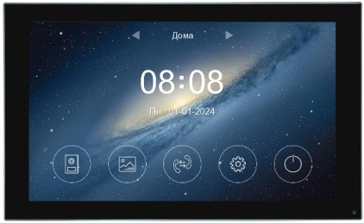 | Монитор цветного видеодомофона 7'' с поддержкой форматов AHD/CVI/TVI 1080р/720p/CVBS и отправкой уведомлений о вызове на смартфон через приложение "vhOme 2.2", емкостной сенсорный экран IPS, разрешение 1024х600, hands free, подключение 2-х вызывных панелей, 2-х видеокамер, до 6-ти мониторов в системе. Встроенная память на 50 фото. Запись фото или видео на microSD карту до 128 ГБ (в комплект не входит). Запись по детектору движения, по одному каналу. Питание: 220/15 | 26,000 ₽
JOLLI
Jolli HD Wi-Fi (выводится из ассортимента) | 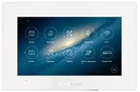 | Монитор видеодомофона 10 дюймов, с поддержкой форматов 1080р/720p/CVBS, емкостной сенсорный экран, разрешение 1024 × 600, hands free, подключение 4-х вызывных панелей, 4-х видеокамер, до 6-ти мониторов в параллель. Корпус со стеклянной поверхностью. С функцией Wi-Fi (может работать в беспроводных или проводных сетях Ethernet) с возможностью связи вызывных панелей с приложением "vhOme" для iOS/Android. Встроенная память на 100 фото. Запись фото / видео на microSD карту до 256 ГБ (в комплект не входит). Запись по детектору движения и квадратор по 8 каналам. Питание 220 / 15 В. | 65,685 ₽
VIOLET
Violet HD Wi-Fi |  | Монитор видеодомофона 10 дюймов, с поддержкой форматов CVBS и 720p/1080p (AHD/CVI/TVI), емкостной сенсорный экран IPS, разрешение 1024 × 600, hands free. С функцией Wi-Fi (может работать в беспроводных или проводных сетях Ethernet) с возможностью связи вызывных панелей с приложением "vhOme" для iOS/Android. Подключение 2-х вызывных панелей, 2-х видеокамер, до 6-ти мониторов в параллель. Встроенная память на 50 фото или 6 видео. Запись фото / видео на microSD карту до 128 ГБ (в комплект не входит). Запись по детектору движения, по одному каналу, предзапись 4 сек. Питание 14,5-15 В (блок питания в комплекте). Выход HOOK для подключения модулей сопряжения подъездных домофонов. | 32,000 ₽
Violet HD | 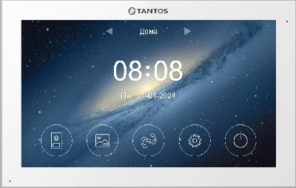 | Монитор видеодомофона 10 дюймов, с поддержкой форматов CVBS и 720p/1080p (AHD/CVI/TVI), емкостной сенсорный экран IPS, разрешение 1024 × 600, hands free. Подключение 2-х вызывных панелей, 2-х видеокамер, до 6-ти мониторов в параллель. Встроенная память на 50 фото или 6 видео. Запись фото / видео на microSD карту до 128 ГБ (в комплект не входит). Запись по детектору движения, по одному каналу. Питание 14,5-15 В (блок питания в комплекте). Выход HOOK для подключения модулей сопряжения подъездных домофонов. | 25,000 ₽
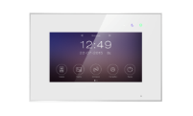
MARILYN
Marilyn HD Wi-Fi IPS |  | Монитор видеодомофона 7 дюймов, с поддержкой форматов CVBS и 720p/1080p (AHD/CVI/TVI), емкостной сенсорный экран IPS, разрешение 1024 × 600, hands free. Супертонкий корпус со стеклянной поверхностью. С функцией Wi-Fi (может работать в беспроводных / проводных сетях Ethernet) с возможностью связи вызывных панелей с приложением "vhOme" для iOS/Android. Подключение 2-х вызывных панелей, 2-х видеокамер, до 6-ти мониторов в параллель. Встроенная память на 100 фото. Запись фото / видео на microSD карту до 128 ГБ (в комплект не входит). Запись по детектору движения, по одному каналу, предзапись 4 сек. Питание 220 / 15 В. Выход HOOK для подключения модулей сопряжения подъездных домофонов. | 26,000 ₽
Marilyn HD s Wi-Fi | 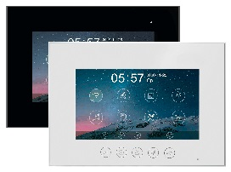 | Монитор видеодомофона 7 дюймов, разрешение 1024 × 600, с поддержкой форматов AHD/TVI/CVI 1080р/720p/CVBS (PAL/NTSC) и отправкой уведомлений о вызове на смартфон через приложение "vhOme 2.0", сенсорные кнопки, hands free, подключение 2-х вызывных панелей, 2-х видеокамер, до 6-ти мониторов в системе. Встроенная память на 100 фото или 20 видео. Запись фото / видео на microSD карту до 128 ГБ (в комплект не входит). Запись по детектору движения, по одному каналу. Питание 220 / 15 В. Выход HOOK для подключения модулей сопряжения подъездных домофонов. | 23,153 ₽
Marilyn HD s |  | Монитор видеодомофона 7 дюймов разрешение 1024 × 600, с поддержкой форматов AHD/TVI/CVI 1080р/720p/CVBS (PAL/NTSC), управление замками панелей, дополнительный канал управления воротами. Тонкий корпус, сенсорные кнопки, hands free. Подключение 2-х вызывных панелей, 2-х видеокамер, до 6-ти мониторов в системе. Встроенная память на 100 фото или 20 видеороликов по вызову. Запись фото / видео на microSD карту до 128 ГБ (в комплект не входит). Запись по детектору движения, по одному каналу. Питание 220 / 15 В. Выход HOOK для подключения модулей сопряжения подъездных домофонов. | 15,077 ₽
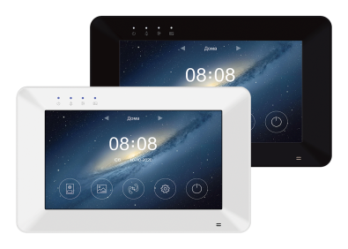
ROCKY
Rocky HD Wi-Fi |  | Монитор видеодомофона 7 дюймов, с поддержкой форматов CVBS и 720p/1080p (AHD/CVI/TVI), емкостной сенсорный экран разрешение 1024 × 600, hands free. С функцией Wi-Fi (может работать в беспроводных или проводных сетях Ethernet) с возможностью связи вызывных панелей с приложением "vhOme" для iOS/Android. Подключение 2-х вызывных панелей, 2-х видеокамер, до 6-ти мониторов в параллель. Встроенная память на 100 фото. Запись фото / видео на microSD карту до 128 ГБ (в комплект не входит). Запись по детектору движения, по одному каналу, предзапись 4 сек. Питание 220 / 15 В. Выход HOOK для подключения модулей сопряжения подъездных домофонов. | 20,500 ₽
Rocky HD |  | Монитор видеодомофона 7 дюймов, с поддержкой форматов CVBS и 720p/1080p (AHD/CVI/TVI), емкостной сенсорный экран разрешение 1024 × 600, hands free. Подключение 2-х вызывных панелей, 2-х видеокамер, до 6-ти мониторов в параллель. Встроенная память на 100 фото. Запись фото / видео на microSD карту до 128 ГБ (в комплект не входит). Запись по детектору движения, по одному каналу. Питание 220 / 15 В. Выход HOOK для работы с блоками сопряжения подъездных домофонов. Выход HOOK для подключения модулей сопряжения подъездных домофонов. | 15,077 ₽
SELINA
Selina HD M Tuya | 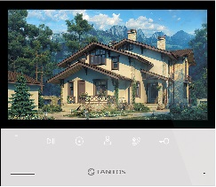 | Монитор видеодомофона 7 дюймов с сенсорными кнопками, с поддержкой форматов AHD/TVI/CVI 1080р/720p/CVBS (PAL/NTSC), разрешение 1024 × 600, hands free, подключение 2-х вызывных панелей, 2-х видеокамер, до 6-ти мониторов в параллель. Отправка уведомлений о вызове в приложение "TuyaSmart" ("Smart Life"). Встроенная память на 100 фото. Запись фото / видео при вызове на microSD карту до 128 ГБ (в комплект не входит). Питание 220 В. | 25,065 ₽
Selina HD M |  | Монитор видеодомофона 7 дюймов с сенсорными кнопками, с поддержкой форматов AHD/TVI/CVI 1080р/720p/CVBS (PAL/NTSC), разрешение 1024 × 600, hands free, подключение 2-х вызывных панелей, 2-х видеокамер, до 6-ти мониторов в параллель. Встроенная память на 100 фото. Запись фото / видео при вызове на microSD карту до 128 ГБ (в комплект не входит). Питание 220 В. | 12,500 ₽
ВЫЗЫВНЫЕ ПАНЕЛИ
CORBAN
Corban HD (выводится из ассортимента) | 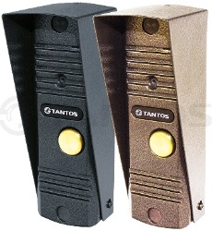 | Антивандальная вызывная панель видеодомофона. Видеомодуль панели имеет разрешение 1080p. Угол обзора 70°. Раздельная регулировка уровней микрофона и динамика позволяет использовать панель в любых условиях. ИК-подсветка не видима глазу человека. Полная группа контактов реле управления замком (НО/НЗ). Уголок и козырек входят в комплект поставки. Цвет: медь, серебро. | 5,294 ₽
STICH
Stich HD |  | Антивандальная вызывная панель видеодомофона. Цветная CMOS AHD видеокамера с разрешением 1080p (с возможностью переключения в формат 720p или CVBS (PAL)). Угол обзора видеокамеры 70° (для формата 1080p). ИК-подсветка не видима глазу человека. Режим «День/Ночь» с автоматически убираемым ИК фильтром для правильной цветопередачи в ночное время. Цвет: медь, черный. | 5,294 ₽
Stich (выводится из ассортимента) |  | Антивандальная вызывная панель видеодомофона, накладная, CMOS AHD видеокамера с предустановленным форматом CVBS (PAL) (с возможностью переключения в формат 1080p или 720p), угол обзора 60°. Рабочая температура: -40...+50°С, IP66, четырехпроводная схема подключения. Стандартная четырех проводная схема подключения. Цвет: медь, черный. Совместима с наиболее распространенными марками домофонов. | 5,294 ₽
WALLE
WALLE HD | 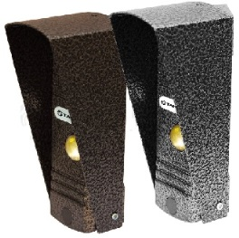 | Антивандальная вызывная панель видеодомофона. CMOS AHD видеокамера с разрешением 1080p (с возможностью переключения в формат 720p или CVBS (PAL)). Угол обзора видеокамеры 70° (для формата 1080p). ИК-подсветка не видима глазу человека. Режим «День/Ночь» с автоматически убираемым ИК фильтром для правильной цветопередачи в ночное время. Цвет: медь, серебро. | 5,294 ₽
WALLE (выводится из ассортимента) |  | Антивандальная вызывная панель видеодомофона, накладная, CMOS AHD видеокамера с предустановленным форматом CVBS (PAL) (с возможностью переключения в формат 1080p или 720p), угол обзора 60°. Рабочая температура: -40...+50°С, четырехпроводная схема подключения. Стандартная четырех проводная схема подключения. Цвет: медь, серебро. Совместима с наиболее распространенными марками домофонов. | 5,294 ₽
WALLE+ HD |  | Антивандальная вызывная панель видеодомофона. CMOS AHD видеокамера с разрешением 1080p (с возможностью переключения в формат 720p или CVBS (PAL)). Угол обзора видеокамеры 70° (для формата 1080p). ИК подсветка 940 нМ. Регулировки громкости динамика и чувствительности микрофона. Стандартная четырех проводная схема подключения. Цвет: медь, асфальт. | 5,294 ₽
ILEXA
iLexa HD |  | Антивандальная вызывная панель видеодомофона. CMOS AHD видеокамера с разрешением 1080p (с возможностью переключения в формат 720p или CVBS (PAL)). Угол обзора видеокамеры 120° (для формата 1080p). ИК-подсветка не видима глазу человека. Режим «День/Ночь» с автоматически убираемым ИК фильтром для правильной цветопередачи в ночное время. Регулятор громкости динамика. Возможность отключения подсветки кнопки. Цвета корпуса: графит или никель. | 8,271 ₽
iLexa HD EM |  | Вызывная панель видеодомофона, накладная. CMOS AHD видеокамера с разрешением 1080p (с возможностью переключения в формат 720p или CVBS (PAL)). Угол обзора 120°. 4-х проводная схема подключения. Встроенный считыватель с автономным контроллером на 150 карт формата Em-Marine или с выходом Wiegand-26 в зависимости от схемы подключения. В комплекте: 2 карты формата Em-Marine. Регулятор громкости динамика. Возможность отключения подсветки кнопки. Рабочая температура: -40...+60°С, IP66. Цвета корпуса: графит или никель. | 11,974 ₽
iLexa HD EM FP |  | Вызывная панель видеодомофона, накладная. CMOS AHD видеокамера с разрешением 1080p (с возможностью переключения в формат 720p или CVBS (PAL)). Угол обзора 120°. 4-х проводная схема подключения. Встроенный считыватель с автономным контроллером на 100 отпечатков пальцев, на 150 карт формата Em-Marine или с выходом Wiegand-26 в зависимости от схемы подключения, открывает замок для зарегистрированных отпечатков и служит кнопкой вызова для не зарегистрированных отпечатков. В комплекте: 2 карты формата Em-Marine. Регулятор громкости динамика. Возможность отключения подсветки кнопки. Рабочая температура: -40...+60°С, IP66. Цвета корпуса: графит или никель. | 13,362 ₽
IPANEL 2
iPanel 2 HD |  | Антивандальная вызывная панель видеодомофона. CMOS AHD видеокамера с разрешением 1080p (с возможностью переключения в формат 720p или CVBS (PAL)). Угол обзора видеокамеры 120° (для формата 1080p). ИК-подсветка не видима глазу человека. Режим «День/Ночь» с автоматически убираемым ИК фильтром для правильной цветопередачи в ночное время. Материал лицевой панели: белый или черный акрилл. | 8,271 ₽
iPanel 2 HD (Metal) |  | Антивандальная вызывная панель видеодомофона. CMOS AHD видеокамера с разрешением 1080p (с возможностью переключения в формат 720p или CVBS (PAL)). Угол обзора видеокамеры 120° (для формата 1080p). ИК-подсветка не видима глазу человека. Режим «День/Ночь» с автоматически убираемым ИК фильтром для правильной цветопередачи в ночное время. Материал лицевой панели: нержавеющая сталь. | 7,611 ₽
iPanel 2 HD EM |  | Вызывная панель видеодомофона, накладная. CMOS AHD видеокамера с разрешением 1080p (с возможностью переключения в формат 720p или CVBS (PAL)). Угол обзора 120°. Рабочая температура: -40...+50°С, IP66, четырехпроводная схема подключения. Встроенный считыватель с автономным контроллером на 150 карт формата Em-Marine или с выходом Wiegand-26 в зависимости от схемы подключения. В комплекте 2 карты формата Em-Marine. Материал лицевой панели: белый или черный акрилл. | 11,974 ₽
iPanel 2 HD MF |  | Вызывная панель видеодомофона, накладная. CMOS AHD видеокамера с разрешением 1080p (с возможностью переключения в формат 720p или CVBS (PAL)). Угол обзора 120°. Рабочая температура: -40...+50°С, IP66, четырехпроводная схема подключения. Встроенный считыватель с автономным контроллером на 150 карт формата Mifare или с выходом Wiegand-26 в зависимости от схемы подключения. В комплекте 2 карты формата Mifare. Материал лицевой панели: белый или черный акрилл. | 11,974 ₽
iPanel 2 HD EM KBD |  | Антивандальная вызывная панель видеодомофона. CMOS AHD видеокамера с разрешением 1080p (с возможностью переключения в формат 720p или CVBS (PAL)). Угол обзора видеокамеры 120° (для формата 1080p). ИК-подсветка не видима глазу человека. Режим «День/Ночь» с автоматически убираемым ИК фильтром для правильной цветопередачи в ночное время. Кодонаборная панель. Встроенный считыватель с автономным контроллером на 150 карт формата Em-Marine или с выходом Wiegand-26 в зависимости от схемы подключения. В комплекте 2 карты формата Em-Marine. Материал лицевой панели: белый или черный акрилл. | 13,362 ₽
iPanel 2 HD на 2 аб. (Metal) |  | Вызывная панель видеодомофона на 2 абонента, накладная. Металлический корпус. Монтажный уголок в комплекте. ИК-подсветка не видима глазу человека. CMOS AHD видеокамера с разрешением 1080p (с возможностью переключения в формат 720p или CVBS (PAL)). Высококачественный звук. Широкий угол обзора 120°. Класс защиты IP65. Рабочая температура: -40...+60°С. | 9,568 ₽
iPanel 2 HD на 4 аб. (Metal) |  | Вызывная панель видеодомофона на 4 абонента, накладная. С возможностью открывания замка калитки и ворот. Металлический корпус. Монтажный уголок в комплекте. ИК-подсветка не видима глазу человека. CMOS AHD видеокамера с разрешением 1080p (с возможностью переключения в формат 720p или CVBS (PAL)). Высококачественный звук. Широкий угол обзора 120°. Класс защиты IP65. Рабочая температура: -40...+60°С. | 9,854 ₽
iPanel 2 + |  | Вызывная панель видеодомофона. Материал лицевой панели: белый акрил / черный акрил. ИК подсветка. CMOS AHD видеокамера с предустановленным форматом CVBS (PAL) (с возможностью переключения в формат 1080p или 720p). Угол обзора 110°. Рабочая температура: -40...+50°С. Класс защиты IP66. Уголок в комплекте. Совместима с наиболее распространенными марками домофонов. | 7,928 ₽
iPanel 2 (Metal) + |  | Вызывная панель видеодомофона. Материал лицевой панели: нержавеющая сталь. ИК подсветка. CMOS AHD видеокамера с предустановленным форматом CVBS (PAL) (с возможностью переключения в формат 1080p или 720p). Угол обзора 110°. Рабочая температура -40...+50°С. Класс защиты IP66. Уголок в комплекте. Совместима с наиболее распространенными марками домофонов. | 8,142 ₽
iPanel 2 (Metal) 2 аб. (выводится из ассортимента) |  | Вызывная панель видеодомофона для 2-х абонентов, накладная. Металлический корпус. Монтажный уголок в комплекте. ИК подсветка. CMOS AHD видеокамера с предустановленным форматом CVBS (PAL) (с возможностью переключения в формат 1080p или 720p). Высококачественный звук. Широкий угол обзора 110°. Класс защиты IP65. Рабочая температура: -40...+60°С. | 9,568 ₽
iPanel 2 (Metal) 4 аб. (выводится из ассортимента) |  | Вызывная панель видеодомофона для 4-х абонентов, накладная. С возможностью открывания замка калитки и ворот. Металлический корпус. Монтажный уголок в комплекте. ИК подсветка. CMOS AHD видеокамера с предустановленным форматом CVBS (PAL) (с возможностью переключения в формат 1080p или 720p). Высококачественный звук. Широкий угол обзора 110°. Класс защиты IP65. Рабочая температура: -40...+60°С. | 9,854 ₽
TRINITI
Triniti HD |  | Антивандальная вызывная панель видеодомофона. Видеомодуль панели имеет возможность переключения форматов 1080p AHD или CVBS (PAL), «День/Ночь». Угол обзора видеокамеры 130° (для формата 1080p). Регулировка громкости динамика. Улучшенная ИК-подсветка на современных светодиодах с широким углом. Полная группа контактов реле управления замком (НО/НЗ). Уголок входит в комплект поставки. | 7,611 ₽
АУДИОДОМОФОНЫ
TS-AU |  | Переговорное аудио устройство для одной 4-х проводной вызывной видеопанели или как дополнительное переговорное устройство для мониторов серии Promo (HD). Питание 12-15 В пост. ток (блок питания в комплект не входит!), потребляемая мощность не более 4,5 Вт. | 4,000 ₽
TS-AD Tantos |  | Аудиотрубка для мониторов серии Classic. Может использоваться как абонентская трубка для многоквартирной домофонной системы Tantos. Питание 10-15 В DC. Потребление 0,8 Вт (не более), 0,2 Вт (ожидание). Рабочая температура 0...+40°С. Рабочая влажность 0-95%. Подключение 3-5 проводов (0,5 кв. мм) (в зависимости от выбранной схемы подключения). | 1,626 ₽
TS-AD Digital |  | Аудиотрубка цифровая, программируемая по номеру квартиры, с динамиком 32 Ом, с выключателем вызова и регулировкой громкости в 2-х положениях, рекомендуется для домофонов Laskomex, Proel, Raikman, Rainman, Filman, Keyman, xVoice и их аналогами. | 1,435 ₽
TS-203HA |  | Переговорная трубка аудиодомофона, 2-х проводная. Совместима с комплектом TS-203Kit, вызывными панелями AVC-1xx, JSB-Axx, KC-MD10. Кнопка отрывания замка - "сухие", нормально-разомкнутые контакты. Возможно параллельное подключение до 3-х трубок в одной системе. Цвет белый. Питание 220 В. | 2,703 ₽
...
 |  |  | office@satro-paladin.com
НАИМЕНОВАНИЕ | ФОТО | ОПИСАНИЕ | РОЗНИЦА | ПРИМЕЧАНИЕ
Amelie HD SE (VZ или XL) |  | Монитор в новом корпусе в линейке самых популярных на российском рынке моделей домофонов. Монитор видеодомофона 7 дюймов, с поддержкой форматов CVBS и 720p/1080p (AHD/CVI/TVI), сенсорные кнопки, разрешение 1024 × 600, hands free. Адаптирован под работу с многоквартирными домофонами. 12 предустановленных мелодий вызова. Дополнительный выход HOOK/GATE. Питание 100-240 В, 50-60 Гц (блок питания встроенный). | 18,260 ₽
Amelie HD SE Slim (VZ или XL) |  | Монитор в новом корпусе в линейке самых популярных на российском рынке моделей домофонов. Монитор видеодомофона 7 дюймов, с поддержкой форматов CVBS и 720p/1080p (AHD/CVI/TVI), сенсорные кнопки, разрешение 1024 × 600, hands free. Адаптирован под работу с многоквартирными домофонами. 12 предустановленных мелодий вызова. Дополнительный выход HOOK/GATE. Питание 100-240 В, 50-60 Гц (блок питания встроенный). | 18,260 ₽
Amelie HD SE M (VZ или XL) |  | Монитор в новом корпусе в линейке самых популярных на российском рынке моделей домофонов. Монитор видеодомофона 7 дюймов, с поддержкой форматов CVBS и 720p/1080p (AHD/CVI/TVI), сенсорные кнопки, разрешение 1024 × 600, hands free. Адаптирован под работу с многоквартирными домофонами. Запись MP3 для мелодий вызова. Дополнительный выход HOOK/GATE, SIREN. Запись фото / видео на microSD карту до 256 ГБ (в комплект не входит). Запись по детектору движения, по одному каналу. Питание 100-240 В, 50-60 Гц (блок питания встроенный). | 21,400 ₽
Amelie (VZ или XL) (выводится из ассортимента) |  | Монитор видеодомофона 7 дюймов, управление сенсорными кнопками, hands free. Русифицированное экранное меню, простое управление функциями. Адресный интерком. Возможности подключения: 4 монитора, 2 вызывные панели, 2 видеокамеры. Питание 100-240 В, 50-60 Гц (блок питания встроенный). Адаптирован под работу с многоквартирными домофонами. | 18,260 ₽
PRIME VZ | XL
Prime HD SE (VZ или XL) |  | Монитор в новом корпусе в линейке самых популярных на российском рынке моделей домофонов. Монитор видеодомофона 7 дюймов, с поддержкой форматов CVBS и 720p/1080p (AHD/CVI/TVI), сенсорные кнопки, разрешение 1024 × 600, hands free. Адаптирован для многоквартирных домофонов. Запись MP3 для мелодий вызова. Дополнительный выход HOOK/GATE, SIREN. Запись фото / видео на microSD карту до 256 ГБ (в комплект не входит). Запись по детектору движения, по одному каналу. Питание 100-240 В, 50-60 Гц (блок питания встроенный). | 21,400 ₽
Prime HD SE Black Mirror (VZ или XL) |  | Монитор в новом корпусе в линейке самых популярных на российском рынке моделей домофонов. Монитор видеодомофона 7 дюймов, с поддержкой форматов CVBS и 720p/1080p (AHD/CVI/TVI), с зеркальной поверхностью, сенсорные кнопки, разрешение 1024 × 600, hands free. Адаптирован для многоквартирных домофонов. Запись MP3 для мелодий вызова. Дополнительный выход HOOK/GATE, SIREN. Запись фото / видео на microSD карту до 256 ГБ (в комплект не входит). Запись по детектору движения, по одному каналу. Питание 100-240 В, 50-60 Гц (блок питания встроенный). | 21,400 ₽
LOKI VZ | XL
Loki HD SE (VZ или XL) |  | Монитор видеодомофона 7 дюймов, с поддержкой форматов CVBS и 720p/1080p (AHD/CVI/TVI), сенсорные кнопки, разрешение 1024 × 600. Режим «hands free» или разговор через трубку. Адаптирован для многоквартирных домофонов. Запись MP3 для мелодий вызова. Дополнительный выход HOOK/GATE, SIREN. Запись фото / видео на microSD карту до 256 ГБ (в комплект не входит). Запись по детектору движения, по одному каналу. Питание 100-240 В, 50-60 Гц (блок питания встроенный). | 21,400 ₽
NEO VZ | XL
Neo HD SE (VZ или XL) | 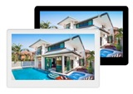 | Монитор в новом корпусе в линейке самых популярных на российском рынке моделей домофонов. Монитор видеодомофона 7 дюймов, с поддержкой форматов CVBS и 720p/1080p (AHD/CVI/TVI), сенсорный экран, разрешение 1024 × 600, IPS, hands free. Адаптирован для многоквартирных домофонов. Запись MP3 для мелодий вызова. Дополнительный выход HOOK/GATE, SIREN. Запись фото / видео на microSD карту до 256 ГБ (в комплект не входит). Запись по детектору движения, по одному каналу. Питание 100-240 В, 50-60 Гц (блок питания встроенный). | 21,400 ₽
Neo HD SE Tuya (VZ или XL) |  | Монитор в новом корпусе в линейке самых популярных на российском рынке моделей домофонов. Монитор видеодомофона 7 дюймов, с поддержкой форматов CVBS и 720p/1080p (AHD/CVI/TVI), сенсорный экран, разрешение 1024 × 600, IPS, hands free. Адаптирован для многоквартирных домофонов. Запись MP3 для мелодий вызова. Дополнительный выход HOOK/GATE, SIREN. Запись фото / видео на microSD карту до 256 ГБ (в комплект не входит). Запись по детектору движения, по одному каналу. Питание 100-240 В, 50-60 Гц (блок питания встроенный). Работа с мобильным приложением Smart Life (Tuya). | 29,216 ₽
STARK VZ | XL
Stark HD SE (VZ или XL) |  | Монитор в новом корпусе в линейке самых популярных на российском рынке моделей домофонов. Монитор видеодомофона 10 дюймов, с поддержкой форматов CVBS и 720p/1080p (AHD/CVI/TVI), сенсорный экран, разрешение 1024 × 600, IPS, hands free. Адаптирован для многоквартирных домофонов. Запись MP3 для мелодий вызова. Дополнительный выход HOOK/GATE, SIREN. Запись фото / видео на microSD карту до 256 ГБ (в комплект не входит). Запись по детектору движения, по одному каналу. Питание 100-240 В, 50-60 Гц (блок питания встроенный). | 31,000 ₽
Stark HD SE Tuya (VZ или XL) |  | Монитор в новом корпусе в линейке самых популярных на российском рынке моделей домофонов. Монитор видеодомофона 10 дюймов, с поддержкой форматов CVBS и 720p/1080p (AHD/CVI/TVI), сенсорный экран, разрешение 1024 × 600, IPS, hands free. Адаптирован для многоквартирных домофонов. Запись MP3 для мелодий вызова. Дополнительный выход HOOK/GATE, SIREN. Запись фото / видео на microSD карту до 256 ГБ (в комплект не входит). Запись по детектору движения, по одному каналу. Питание 100-240 В, 50-60 Гц (блок питания встроенный). Работа с мобильным приложением Smart Life (Tuya). | 35,721 ₽
SHERLOCK VZ | XL
Sherlock HD SE (VZ или XL) |  | Монитор в новом корпусе в линейке самых популярных на российском рынке моделей домофонов. Монитор видеодомофона 10 дюймов, с поддержкой форматов CVBS и 720p/1080p (AHD/CVI/TVI), сенсорные кнопки, разрешение 1024 × 600, hands free. Адаптирован для многоквартирных домофонов. 12 предустановленных мелодий вызова. Дополнительный выход HOOK/GATE. Питание 100-240 В, 50-60 Гц (блок питания встроенный). | 26,000 ₽
ELLY VZ | XL
Elly (VZ или XL) (выводится из ассортимента) |  | Монитор видеодомофона 4,3 дюйма, TFT LCD, hands free. Возможности подключения: 4 монитора, 2 вызывные панели, 2 видеокамеры. Адресный интерком, 25 мелодий. Питание 220 В. Адаптирован под работу с многоквартирными домофонами. | 15,407 ₽
Elly с трубкой (VZ или XL) (выводится из ассортимента) |  | Монитор видеодомофона 4,3 дюйма, TFT LCD, с трубкой на магните. Возможности подключения: 4 монитора, 2 вызывные панели, 2 видеокамеры. Адресный интерком, 25 мелодий. Питание 220 В. Адаптирован под работу с многоквартирными домофонами. | 16,000 ₽
Elly-S (VZ или XL) (выводится из ассортимента) |  | Монитор видеодомофона 4,3 дюйма, TFT LCD, hands free. Возможности подключения: 4 монитора, 2 вызывные панели, 2 видеокамеры. Поддержка microSD карты, запись фото / видео на microSD до 32 ГБ или фото во внутреннюю память не менее 64 кадров. Адресный интерком, 25 мелодий. Питание 220 В. Адаптирован под работу с многоквартирными домофонами. | 16,000 ₽
...
 |  |  | office@satro-paladin.com
НАИМЕНОВАНИЕ | ФОТО | ОПИСАНИЕ | РОЗНИЦА | ПРИМЕЧАНИЕ
Mia HD (VZ или XL) |  | Бюджетный монитор видеодомофона 7 дюймов с сенсорными кнопками, с поддержкой форматов CVBS и 720p/1080p (AHD/CVI/TVI), разрешение 800 × 480, hands free. Питание 220 В. Адаптирован для многоквартирных домофонов. | 16,900 ₽
Mia (VZ или XL) |  | Монитор видеодомофона 7 дюймов, TFT LCD, разрешение 800 × 480, CVBS (PAL/NTSC), hands free. Возможности подключения: 2 панели, 2 камеры, до 6-ти шт в параллель. Питание 220 В. Адаптирован под работу с многоквартирными домофонами. | 14,400 ₽
JOLLI VZ | XL
Jolli HD Wi-Fi (VZ или XL) (выводится из ассортимента) |  | Монитор видеодомофона 10 дюймов, емкостной сенсорный экран, с поддержкой форматов 1080р/720p/CVBS, разрешение 1024 × 600, hands free. Корпус со стеклянной поверхностью. С функцией Wi-Fi (может работать в беспроводных или проводных сетях Ethernet). Адаптирован для многоквартирных домофонов. Возможность связи вызывных панелей с приложением "vhOme" для iOS/Android. Встроенная память на 100 фото. Запись фото / видеона microSD карту до 1 ТБ (в комплект не входит). Запись по детектору движения и квадратор по 8 каналам. Питание 220 / 15 В. | 71,287 ₽
VIOLET VZ | XL
Violet HD (VZ или XL) |  | Монитор видеодомофона 10 дюймов, с поддержкой форматов CVBS и 720p/1080p (AHD/CVI/TVI), емкостной сенсорный экран IPS, разрешение 1024 × 600, hands free. Подключение 2-х вызывных панелей, 2-х видеокамер, до 6-ти мониторов в параллель. Встроенная память на 50 фото или 6 видео. Запись фото / видео на microSD карту до 128 ГБ (в комплект не входит). Адаптирован для многоквартирных домофонов. Запись по детектору движения, по одному каналу. Питание 14,5-15 В (блок питания в комплекте). Выход HOOK для подключения модулей сопряжения подъездных домофонов. | 31,000 ₽
Violet HD Wi-Fi (VZ или XL) |  | Монитор видеодомофона 10 дюймов, с поддержкой форматов CVBS и 720p/1080p (AHD/CVI/TVI), емкостной сенсорный экран IPS, разрешение 1024 × 600, hands free. Супертонкий корпус со стеклянной поверхностью. С функцией Wi-Fi (может работать в беспроводных или проводных сетях Ethernet) с возможностью связи вызывных панелей с приложением "vhOme" для iOS/Android. Адаптирован для многоквартирных домофонов. Запись фото / видеона microSD карту до 128 ГБ (в комплект не входит). Запись по детектору движения, по одному каналу. Питание 14,5-15 В (блок питания в комплекте). Выход HOOK для подключения модулей сопряжения подъездных домофонов. | 38,000 ₽
MARILYN VZ | XL
Marilyn HD s (VZ или XL) |  | Монитор видеодомофона 7 дюймов, разрешение 1024 × 600, с поддержкой форматов AHD/TVI/CVI 1080р/720p/CVBS (PAL/NTSC), управление замками панелей, дополнительный канал управления воротами. Тонкий корпус, сенсорные кнопки, hands free. Адаптирован для многоквартирных домофонов. Встроенная память на 100 фото или 20 видеороликов по вызову. Запись фото / видео на microSD карту до 128 ГБ (в комплект не входит). Запись по детектору движения, по одному каналу. Питание 220 / 15 В. Выход HOOK для подключения модулей сопряжения подъездных домофонов. | 21,400 ₽
Marilyn HD s Wi-Fi (VZ или XL) |  | Монитор видеодомофона 7 дюймов, разрешение 1024 × 600, с поддержкой форматов AHD/TVI/CVI 1080р/720p/CVBS (PAL/NTSC) и отправкой уведомлений о вызове на смартфон через приложение "vhOme 2.0", сенсорные кнопки, hands free. Адаптирован для многоквартирных домофонов. Встроенная память на 100 фото или 20 видео. Запись фото / видео на microSD карту до 128 ГБ (в комплект не входит). Запись по детектору движения, по одному каналу. Питание 220 / 15 В. Выход HOOK для подключения модулей сопряжения подъездных домофонов. | 29,216 ₽
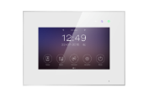 Marilyn HD Wi-Fi IPS (VZ или XL) |  | Монитор видеодомофона 7 дюймов, с поддержкой форматов CVBS и 720p/1080p (AHD/CVI/TVI), емкостной сенсорный экран IPS, разрешение 1024 × 600, hands free. Супертонкий корпус со стеклянной поверхностью. С функцией Wi-Fi (может работать в беспроводных или проводных сетях Ethernet) с возможностью связи вызывных панелей с приложением "vhOme" для iOS/Android. Адаптирован для многоквартирных домофонов. Запись фото / видеона microSD карту до 128 ГБ (в комплект не входит). Запись по детектору движения, по одному каналу. Питание 220 / 15 В. Выход HOOK для работы с блоками сопряжения подъездных домофонов. Выход HOOK для подключения модулей сопряжения подъездных домофонов. | 31,900 ₽
ROCKY VZ | XL
Rocky HD (VZ или XL) |  | Монитор видеодомофона 7 дюймов, резистивный сенсорный экран, разрешение 1024 × 600, hands free, с поддержкой форматов CVBS и 720p/1080p (AHD/CVI/TVI). Адаптирован для многоквартирных домофонов. Встроенная память на 100 фото. Запись фото или видеона microSD карту до 128 ГБ (в комплект не входит). Запись по детектору движения, по одному каналу. Питание 220 В. Выход HOOK для подключения модулей сопряжения подъездных домофонов. | 21,400 ₽
Rocky HD Wi-Fi (VZ или XL) |  | Монитор видеодомофона 7 дюймов, резистивный сенсорный экран, разрешение 1024 × 600, hands free, с поддержкой форматов CVBS и 720p/1080p (AHD/CVI/TVI) и функцией Wi-Fi (может работать в беспроводных или проводных сетях Ethernet). Адаптирован для многоквартирных домофонов. Возможность связи вызывных панелей с приложением "vhOme" для iOS/Android. Встроенная память на 100 фото. Запись фото / видеона microSD карту до 128 ГБ (в комплект не входит). Запись по детектору движения, по одному каналу. Питание 220 В. Выход HOOK для подключения модулей сопряжения подъездных домофонов. | 26,400 ₽
SELINA VZ | XL
Selina HD M Tuya (VZ или XL) |  | Монитор видеодомофона 7 дюймов с сенсорными кнопками, с поддержкой форматов AHD/TVI/CVI 1080р/720p/CVBS (PAL/NTSC), разрешение 1024 × 600, hands free. Адаптирован для многоквартирных домофонов. Отправка уведомлений о вызове в приложение "TuyaSmart" ("Smart Life"). Встроенная память на 100 фото. Запись фото / видео при вызове на microSD карту до 128 ГБ (в комплект не входит). Питание 220 В. | 31,235 ₽
Selina HD M (VZ или XL) |  | Монитор видеодомофона 7 дюймов с сенсорными кнопками, с поддержкой форматов AHD/TVI/CVI 1080р/720p/CVBS (PAL/NTSC), разрешение 1024 × 600, hands free. Адаптирован для многоквартирных домофонов. Встроенная память на 100 фото. Запись фото / видео при вызове на microSD карту до 128 ГБ (в комплект не входит). Питание 220 В. | 18,400 ₽
ВСЕ МОДЕЛИ ДОМОФОНОВ TANTOS ТАКЖЕ МОГУТ ИМЕТЬ ВАРИАНТ АДАПТАЦИИ VZ-2 (+ 1 ДОПОЛНИТЕЛЬНЫЙ ВХОД ДЛЯ ПАНЕЛИ) | VZ-4 (НА 4 ВЫЗЫВНЫЕ ПАНЕЛИ)
СОПУТСТВУЮЩЕЕ
TS-Tuya |  | IP-адаптер для переадресации вызовов от монитора видеодомофона серии Classic в мобильное приложение Smart Live (до 15.04.2022 г. приложение Tuya Smart). | 8,305 ₽
TS-Visor (козырёк) |  | Козырек предназначен для использолвания с вызывными панелями серий iPanel и Triniti для защиты от осадков. Материал: алюминий. | 700 ₽
TS-КВП | 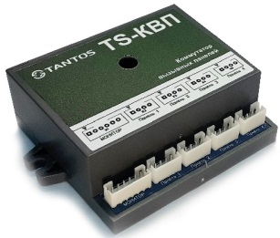 | Коммутатор вызывных панелей. Предназначен для подключения до четырех стандартных аналоговых панелей к одному порту монитора индивидуального видеодомофона, для приема вызовов от любой из панели, обеспечения двухсторонней аудиосвязи и разблокировки замка двери активной панели с помощью стандартных функций монитора. | 3,300 ₽
TS-БУЗ | 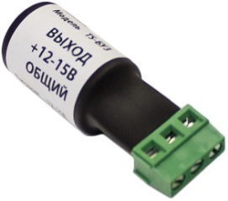 | Блок управления электромеханическим замком. Позволяет использовать питание вызывной панели или маломощный источник питания напряжением 12-15 В, с допустимым током нагрузки не ниже 50 мА для открытия импульсного электромеханического замка. Диапазон напряжения на входе (Uвх): 12-15 В. Диапазон напряжения на выходе (Uвых): 11,4-14,4 (Uвх - 0,6 В). Ток импульса на выходе (Iвых): 3 А. Ток при заряде: 20 мA. Ток в дежурном режиме: 0 mA. | 581 ₽
TS-МОП |  | Модуль ограничения напряжения. Предназначен для ограничения подачи питания на подсветку кнопки вызова вызывной панели. Рабочее напряжение: 12-15 В. Ток коммутации: не более 300 мА. Порог отключения: 10,5 В. Ток собственного потребления: не более 2,5 мА (в версии со светодиодом - не более 5 мА). Ток срабатывания защиты по выходу: 500 мА. | 485 ₽
TS-БВГ |  | Блок для гальванической развязки любого аналогового видеосигнала (видеотрансформатор) в пределах полосы пропускания, с целью изоляции источника и приёмника видеосигнала от возможных сквозных токов между ними. | 1,214 ₽
TS-08-Slim |  | Источник стабилизированного питания 14,5 В, 0,8 А. Предназначен для питания мониторов серии Classic Slim, трубки TS-AD или других мониторов использующих внешний БП. Входное напряжение: 100-240 В, 0,5 А, частота 50 Гц. Постоянное выходное напряжение при 220 В: 14,5 В. Напряжения пульсаций: ≤ 30 мВ. Номинальный выходной ток: 0,8 А. Время наработки на отказ: не менее 100 000 часов. Длина кабеля: 1750 мм. Масса без аккумулятора: не более 150 гр. Класс защиты: IP 54. | 1,229 ₽
TS-08-Slim 2 |  | Источник стабилизированного питания 14,5 В, 0,8 А. Совместим с домофонами серии Promo. Входное напряжение: 100-240 В, 0,5 А, частота 50 Гц. Постоянное выходное напряжение при 220 В: 14,5 В. Напряжения пульсаций: ≤ 30 мВ. Номинальный выходной ток: 0,8 А. Время наработки на отказ: не менее 100 000 часов. Длина кабеля: 1430мм. Масса без аккумулятора: не более 150 гр. Класс защиты: IP 54. | 1,906 ₽
TS-NC05 |  | Электронное реле. Предназначено для управления замком калитки и блоком управления ворот при использовании одной вызывной панели с мониторов серий Classic. | 794 ₽
TS-NC09 |  | Электронное реле. Предназначено для дублирования сигнала вызова с помощью подключаемого оповещателя и формирования сигнала снятия трубки для модулей сопряжения или команды открывания двери для контроллера СКУД. Подходит для использования с мониторами серии Classic. | 1,875 ₽
Шлейф для мониторов Tantos Classic 4х-пиновый |  | Шлейф для мониторов Tantos серии Classic. 4-х пиновый разъем c соединительными проводами для подключения вызывной панели или дополнительного монитора. | 59 ₽
Шлейф для мониторов Tantos Classic 5ти-пиновый |  | Шлейф для мониторов Tantos серии Classic. 5-ти пиновый разъем c соединительными проводами для подключения вызывной панели. | 59 ₽
Шлейф для мониторов Tantos Promo 4-х пиновый |  | Шлейф для мониторов Tantos серии Lea, Selina, Rocky, Marilyn, 4-пин, 26 AWG, 18 см. | 59 ₽
Шлейф для мониторов Tantos серии SE 2-х пиновый |  | Шлейф для мониторов Tantos серии Classic SE: Amelie HD SE, Prime HD SE, NEO HD SE, Stark HD SE. Используется для подключения внешнего питания 14-15 В к мониторам. | 40 ₽
...

HD ВИДЕО
 |  |  | 7 (495) 739 22 83
 |  |  | 8 (800) 333 88 10
 |  |  | office@satro-paladin.com
НАИМЕНОВАНИЕ | ФОТО | ОПИСАНИЕ | РОЗНИЦА | ПРИМЕЧАНИЕ
УЛИЧНЫЕ ЦИЛИНДРИЧЕСКИЕ ВИДЕОКАМЕРЫ ПОЛНОЦВЕТНЫЕ
TSc-Pe2FN | 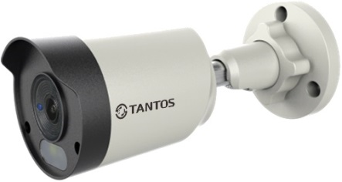 | Цилиндрическая уличная универсальная видеокамера UVC (AHD, TVI, CVI, CVBS), 2 Мп, разрешение 1920 × 1080, 25 к/с, 1/2,9” CMOS сенсор c прогрессивным сканированием 0,01 Люкс, объектив f = 2,8 мм, белая LED подсветка до 20 м, питание DC 12 В, до 300 мА, -40...+60°С, материал корпуса: пластик/металл. Переключение режима работы видеокамеры осуществляется через коаксиальное управление совместимого видеорегистратора. | 5,094 ₽
TSc-Pe5FN |  | Цилиндрическая уличная универсальная видеокамера UVC (AHD, TVI, CVI, CVBS), 5 Мп, разрешение 2592 × 1944, 20 к/с, 1/2,7” CMOS сенсор c прогрессивным сканированием 0,01 Люкс, объектив f = 2,8 мм, белая LED подсветка до 20 м, питание DC 12 В, до 300 мА, -40...+60°С, материал корпуса: пластик/металл. Переключение режима работы видеокамеры осуществляется через коаксиальное управление совместимого видеорегистратора. | 6,753 ₽
УЛИЧНЫЕ ЦИЛИНДРИЧЕСКИЕ ВИДЕОКАМЕРЫ
TSc-P5HDv | 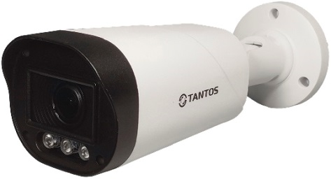 | Цилиндрическая видеокамера, 4 в 1 (AHD, TVI, CVI, CVBS), 5 Мп, «День/Ночь», 1/2,5" Aptina CMOS Sensor, разрешение 2560 × 1944, 20 / 12,5 к/с, чувствительность: цвет 0,02 Люкс, 0 Люкс с ИК, работа в режиме 5 Мп или 4 Мп AHD/TVI, 4 Мп CVI, CVBS. Поддержка передачи видео на расстояние до 300 м по коаксиальному кабелю, вариофокальный объектив f = 2,8-12 мм. ИК подсветка до 50 м, питание DC 12 В, 400 мA, -40...+60°С, IP66. | 9,469 ₽
TSc-P1080pUVCv |  | Цилиндрическая универсальная видеокамера, 4 в 1 (AHD, TVI, CVI, CVBS), 1080p «День/Ночь», 2 Mп, 1/2,9" SONY EXMOR CMOS Sensor, разрешение 1920 × 1080, 30 к/с, чувствительность: цвет 0,01 Люкс, ч/б 0,001 Люкс (f = 1,8, AGC Вкл), 0 Люкс с ИК. Управление UTC, поддержка передачи видео на расстояние до 500 м по коаксиальному кабелю, 3 Мп вариофокальный объектив f = 2,8-12 мм. ИК подсветка до 50 м, питание DC 12 В, 400 мA, -40...+60°С, IP66. | 8,610 ₽
TSc-P5HDf | 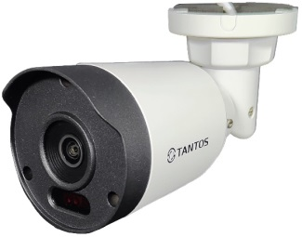 | Цилиндрическая видеокамера, 4 в 1 (AHD, TVI, CVI, CVBS), 5 Мп, «День/Ночь», 1/2,5" CMOS Sensor, разрешение 2560 × 1944, 20 / 12,5 к/с, чувствительность: цвет 0,2 Люкс, ч/б 0,02 Люкс (f = 1,8, AGC Вкл), 0 Люкс с ИК, работа в режиме 5 Мп или 4 Мп AHD/TVI, 4 Мп CVI, CVBS. Поддержка передачи видео на расстояние до 300 м по коаксиальному кабелю, 5 Мп объектив f = 2,8 мм. ИК подсветка до 30 м, питание DC 12 В, 400 мA, -40...+60°С, IP66. | 4,850 ₽
TSc-P1080pUVCf | 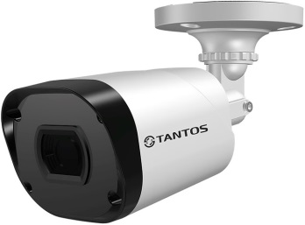 | Цилиндрическая универсальная видеокамера, 4 в 1 (AHD, TVI, CVI, CVBS), 1080p «День/Ночь», 2 Мп, 1/2,9" SONY EXMOR CMOS Sensor, разрешение 1920 × 1080, 30 к/с, чувствительность: цвет 0,01 Люкс, ч/б 0,001 Люкс (f = 1,8, AGC Вкл), 0 Люкс с ИК. Поддержка передачи видео на расстояние до 500 м по коаксиальному кабелю, 3 Мп фиксированный объектив f = 2,8 мм (100°), управление UTC. ИК подсветка до 30 м, питание DC 12 В, 400 мA, -40...+60°С, IP66. | 4,983 ₽
TSc-Pe2HDf | 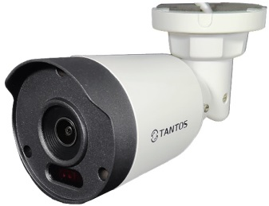 | Цилиндрическая универсальная видеокамера, 4 в 1 (AHD, TVI, CVI, CVBS), 1080p, «День/Ночь», 2 Мп, 1/2,9" CMOS Sensor, разрешение 1920 × 1080, 30 к/с, чувствительность: цвет 0,1 Люкс, ч/б 0,001 Люкс (f = 1,8, AGC Вкл), 0 Люкс с ИК, 2 Мп фиксированный объектив 2,8 мм (102°). ИК подсветка до 30 м, питание DC 12 В, 350 мA, -40...+60°С, IP66, материал корпуса: металл. | 3,999 ₽
TSc-P2HDf | 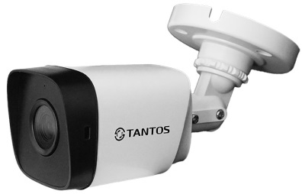 | Цилиндрическая универсальная видеокамера, 4 в 1 (AHD, TVI, CVI, CVBS), 1080p «День/Ночь», 2 Мп, разрешение 1920 × 1080, 25 / 30 к/с, чувствительность: цвет: 0,01 Люкс, ч/б: 0,001 Люкс (f = 1,8, AGC Вкл), 0 Люкс с ИК. 2 Мп объектив f = 2,8 мм (103°). ИК подсветка до 30 м, питание DC 12 В, 350 мA, -30...+50°С, IP66, материал корпуса: пластик. | 2,450 ₽
TSc-P2FA | 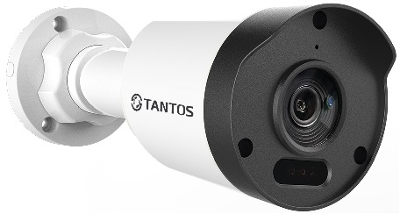 | Уличная цилиндрическая универсальная видеокамера UVC (AHD, TVI, CVI, CVBS), 2 Мп, разрешение 1920 × 1080, 25 к/с, 1/2,9” CMOS сенсор c прогрессивным сканированием 0,01 Люкс (день), 0 Люкс (с подсветкой). Объектив f = 2,8 мм, встроенный микрофон (аудио по коаксиалу, только в режиме TVI), ИК подсветка до 30 м, питание DC 12 В, до 300 мА, -40...+60°С, IP66, материал корпуса: пластик/металл. | 4,300 ₽
TSc-P5FA |  | Уличная цилиндрическая универсальная HD видеокамера UVC (AHD, TVI, CVI, CVBS) с ИК подсветкой, 5 Мп, 1/2,7” CMOS сенсор c прогрессивным сканированием 0,1 Люкс (день) / 0,01 Люкс (ночь) / 0 Люкс (с ИК подсветкой), механический ИК фильтр. Объектив 2,8 мм, ИК подсветка до 30 метров, встроенный микрофон, питание DC 12 В, материал корпуса: металл/пластик, -40...+60°С. Коаксиальное управление для доступа к меню и переключения режимов работы видеокамеры. | 4,950 ₽
КУПОЛЬНЫЕ ВИДЕОКАМЕРЫ ПОЛНОЦВЕТНЫЕ
TSc-Ee2FN | 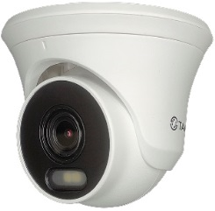 | Купольная уличная универсальная видеокамера UVC (AHD, TVI, CVI, CVBS), 2 Мп, разрешение 1920 × 1080, 25 к/с, 1/2,9” CMOS сенсор c прогрессивным сканированием 0,01 Люкс. Объектив f = 2,8 мм, белая LED подсветка до 20 м, питание DC 12 В, до 300 мА, -40...+60°С, материал корпуса: пластик/металл. Переключение режима работы видеокамеры осуществляется через коаксиальное управление совместимого видеорегистратора. | 4,978 ₽
TSc-Ee5FN |  | Купольная уличная универсальная видеокамера UVC (AHD, TVI, CVI, CVBS), 5 Мп, разрешение 2592 × 1944, 20 к/с, 1/2,7” CMOS сенсор c прогрессивным сканированием 0,01 Люкс. Объектив f = 2,8 мм, белая LED подсветка до 20 м, питание DC 12 В, до 300 мА, -40...+60°С, материал корпуса: пластик/металл. Переключение режима работы видеокамеры осуществляется через коаксиальное управление совместимого видеорегистратора. | 6,641 ₽
КУПОЛЬНЫЕ ВИДЕОКАМЕРЫ
TSc-E1080pUVCv | 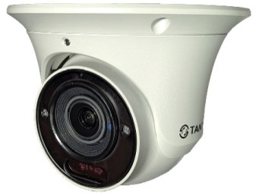 | Антивандальная купольная универсальная видеокамера, 4 в 1 (AHD, TVI, CVI, CVBS), 1080p «День/Ночь», 1/2,9" SONY Exmor CMOS Sensor, 2 Мп, разрешение 1920 × 1080, 30 к/с, чувствительность: цвет 0,01 Люкс, ч/б 0,001 Люкс (f = 1,8, AGC Вкл), 0 Люкс с ИК. Поддержка передачи видео на расстояние до 500 м по коаксиальному кабелю, 3 Мп вариофокальный объектив f = 2,8-12 мм. ИК подсветка до 30 м, питание DC 12 В, 400 мA, -45...+60°С, IP66. | 8,789 ₽
TSc-E5HDf | 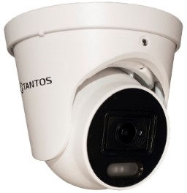 | Антивандальная купольная видеокамера, 4 в 1 (AHD, TVI, CVI, CVBS), «День/Ночь», 1/2,5" CMOS Sensor, 5 Мп, разрешение 2560 × 1944, 20 / 12,5 к/с, чувствительность: цвет 0,02 Люкс, 0 Люкс с ИК, работа в режиме 5 Мп или 4 Мп AHD/TVI, 4 Мп CVI, CVBS. Поддержка передачи видео на расстояние до 300 м по коаксиальному кабелю, 5 Мп объектив f = 3,6 мм. ИК подсветка до 30 м, питание DC 12 В, 300 мA, -40...+60°С, IP66. | 4,850 ₽
TSc-E1080pUVCf | 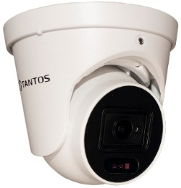 | Антивандальная купольная универсальная видеокамера, 4 в 1 (AHD, TVI, CVI, CVBS), 1080p «День/Ночь», 1/2,9" SONY Exmor CMOS Sensor, 2 Мп, разрешение 1920 × 1080, 30 к/с, чувствительность: цвет 0,01 Люкс, ч/б 0,001 Люкс (f = 1,8, AGC Вкл), 0 Люкс с ИК. Поддержка передачи видео на расстояние до 500 м по коаксиальному кабелю, 3 Мп фиксированный объектив f = 2,8 мм. ИК подсветка до 30 м, питание DC 12 В, 300 мA, -40...+60°С, IP66. | 5,292 ₽
TSc-Ve2HDf | 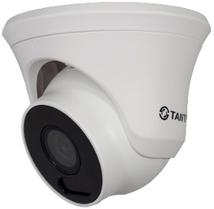 | Купольная мультиформатная видеокамера, 4 в 1 (AHD, TVI, CVI, CVBS), 1080p «День/Ночь», 1/2,9" Progressive CMOS Sensor, 2 Мп, разрешение 1920 × 1080, 30 к/с, чувствительность: цвет 0,01 Люкс, ч/б 0,001 Люкс (f = 1,8, AGC Вкл), 0 Люкс с ИК. Механический ИК-фильтр, поддержка передачи видео на расстояние до 500 м по коаксиальному кабелю, 2 Мп фиксированный объектив f = 2,8 мм. ИК подсветка до 30 м, питание DC 12 В, 300 мA, -40...+60°С, IP66. | 4,095 ₽
TSc-E2FA |  | Купольная универсальная видеокамера UVC (AHD, TVI, CVI, CVBS), 2 Мп, разрешение 1920 × 1080, 25 к/с, 1/2,9” CMOS сенсор c прогрессивным сканированием 0,01 Люкс (день) / 0 Люкс (с ИК подсветкой). Объектив f = 2,8 мм, встроенный микрофон (аудио по коаксиалу, только в режиме TVI), ИК подсветка до 30 м, питание DC 12 В, до 300 мА, -40...+60°С, IP66, материал корпуса: пластик/металл. | 4,300 ₽
TSc-E5FA |  | Уличная купольная универсальная HD видеокамера UVC (AHD, TVI, CVI, CVBS) с ИК подсветкой, 5 Мп, 1/2,7”CMOS сенсор c прогрессивным сканированием 0,1 Люкс (день) / 0,01 Люкс (ночь) / 0 Люкс (с ИК подсветкой), механический ИК фильтр. Объектив 2,8 мм, ИК подсветка до 30 метров, встроенный микрофон (аудио по коаксиалу, только в режиме TVI), питание DC 12 В, материал корпуса: металл/пластик, -40...+60°С. Коаксиальное управление для доступа к меню и переключения режимов работы видеокамеры. | 4,950 ₽
КУПОЛЬНЫЕ ВИДЕОКАМЕРЫ ДЛЯ УСТАНОВКИ ВНУТРИ ПОМЕЩЕНИЙ
TSc-E2HDf |  | Купольная универсальная видеокамера, 4 в 1 (AHD, TVI, CVI, CVBS), 1080p «День/Ночь», 1/2,9" Progressive CMOS Sensor, 2 Мп, разрешение 1920 × 1080, 30 к/с, чувствительность: цвет 0,01 Люкс, ч/б 0,001 Люкс (f = 1,8, AGC Вкл), 0 Люкс с ИК. Поддержка передачи видео на расстояние до 500 м по коаксиальному кабелю, 2 Мп фиксированный объектив f = 2,8 мм, управление UTC. ИК подсветка до 20 м, питание DC 12 В, 300 мA, -10...+55°С, IP54. | 2,839 ₽
4-Х КАНАЛЬНЫЕ ВИДЕОРЕГИСТРАТОРЫ
TSr-UV0416 |  | Мультиформатный видеорегистратор (AHD/TVI/CVI/CVBS), 4-х канальный (H.265+/H.264+) + 2 дополнительных канала IP (1080Р). Запись: 4 камеры 1080N (960 × 1080) 25 к/с или 4 камеры 1080N (960 × 1080) 12 к/с + 2 дополнительных канала IP (1080Р) 25 к/с. Поддержка облачного сервиса vms2.tantos.pro (IE, iPhone, iPad, Android). Одновременный просмотр, запись и работа с архивом. HDD до 8 ТБ. 2 порта USB 2.0, 100 Мбит/с Ethernet, HDMI (1920 × 1080) / VGA (1920 × 1080), 1 вход / 1 выход звука RCA, 4 канала аудио по коаксиалу (AoC) – только для TVI камер. БП, мышь в комплекте. Синхронизация с FTP, Dropbox. Запись непрерывная, по расписанию, вручную, по тревожным событиям, по событиям видеоаналитики. Подключение сторонних IP камер по ONVIF и RTSP. | 8,269 ₽
TSr-UV0417 |  | Мультиформатный видеорегистратор (AHD/TVI/CVI/CVBS), 4-х канальный (H.265+/H.264+) + 2 дополнительных канала IP (1080Р) или 6 каналов IP с поддержкой камер до 5 Мп. Запись: 4 камеры 5 Мп Lite AHD / TVI (4 Мп Lite CVI) 12 к/с, 4 камеры 4 Мп Lite/1080P 15 к/с, 4 камеры 1080N / 720P / 960H / D1 / CIF 25 к/с. Поддержка облачного сервиса vms2.tantos.pro (IE, iPhone, Android). HDD до 8 ТБ, 2 порта USB 2.0, 100 Мбит/с Ethernet, порт RS-485, 100Mb Ethernet, HDMI / VGA (1920 × 1080) / аналоговый видеовыход BNC CVBS (704 × 576), 4 входа / 1 выход звука RCA, 4 канала аудио по коаксиалу (AoC) – только для TVI камер. БП, мышь в комплекте. Синхронизация с FTP. Запись непрерывная, по расписанию, вручную, по тревожным событиям, по событиям видеоаналитики. Подключение сторонних IP камер по ONVIF и RTSP. | 9,850 ₽
TSr-UV0418 |  | Мультиформатный видеорегистратор (AHD/TVI/CVI), 4-х канальный (H.265+/H.264+) + 2 дополнительных канала IP (1080Р). Запись: 4 камеры 1080N (960 × 1080) / 720P (1280 × 720) 25 к/с или 4 камеры 1080N (960 × 1080) / 720P (1280 × 720) 15 к/с + 2 IP камеры 1080P 25 к/с или 6 IP камер 1080P 25 к/с. Поддержка облачного сервиса vms2.tantos.pro (IE, iPhone, Android). Одновременный просмотр, запись и работа с архивом. HDD до 8 ТБ. 2 порта USB 2.0, 100 Мбит/с Ethernet, HDMI (1920 × 1080) / VGA (1920 × 1080), 1 вход / 1 выход звука RCA, 4 канала аудио по коаксиалу (AoC) – только для TVI камер. БП, мышь в комплекте. Синхронизация с FTP, Dropbox. Запись непрерывная, по расписанию, вручную, по тревожным событиям, по событиям видеоаналитики. Подключение сторонних IP камер по ONVIF и RTSP. | 8,019 ₽
8-МИ КАНАЛЬНЫЕ ВИДЕОРЕГИСТРАТОРЫ
TSr-UV0817 |  | Мультиформатный видеорегистратор (AHD/TVI/CVI/CVBS), 8-ми канальный (H.265+/H.264+) + 2 дополнительных канала IP (1080Р) или 10 каналов IP с поддержкой камер до 5 Мп. Запись: 8 камер 5 Мп Lite AHD / TVI (4 Мп Lite CVI) 12 к/с, 8 камер 4 Мп Lite / 1080P 15 к/с, 8 камер 1080N / 720P / 960H / D1 / CIF 25 к/с. Воспроизведение архива по 8 каналов. Поддержка облачного сервиса vms2.tantos.pro (IE, iPhone, iPad, Android). Одновременный просмотр, запись и работа с архивом. HDD до 12 ТБ. 2 порта USB 2.0, порт RS-485, 100 Мбит/с Ethernet, HDMI 4K (3840 × 2160) / VGA (1920 × 1080) / BNC (704 × 576), 4 входа / 1 выход звука RCA, 8 каналов аудио по коаксиалу (AoC) – только для TVI камер. БП, мышь в комплекте. Синхронизация с FTP, Dropbox. Запись непрерывная, по расписанию, вручную, по тревожным событиям, по событиям видеоаналитики. Подключение сторонних IP камер по ONVIF и RTSP. | 14,850 ₽
...

